16.07.2026
Kép | Modell | Név | Szortiment | Stock | Nk ár | Akciós NK ár | SRP
 | PRO-26-48-100B | PROWATER | 1-2-3-3-3-3 | 240 | 1,871 Ft | 1,590 Ft | 4,490 Ft
 | PRO-26-48-101B | PROWATER | 1-2-3-3-3-3 | 255 | 1,871 Ft | 1,590 Ft | 4,490 Ft
 | PRO-26-48-102K | PROWATER | 1-2-2-2-2-2-2-2 | 555 | 2,621 Ft | 2,228 Ft | 6,290 Ft
 | PRO-26-48-103K | PROWATER | 1-2-2-2-2-2-2-2 | 615 | 2,621 Ft | 2,228 Ft | 6,290 Ft
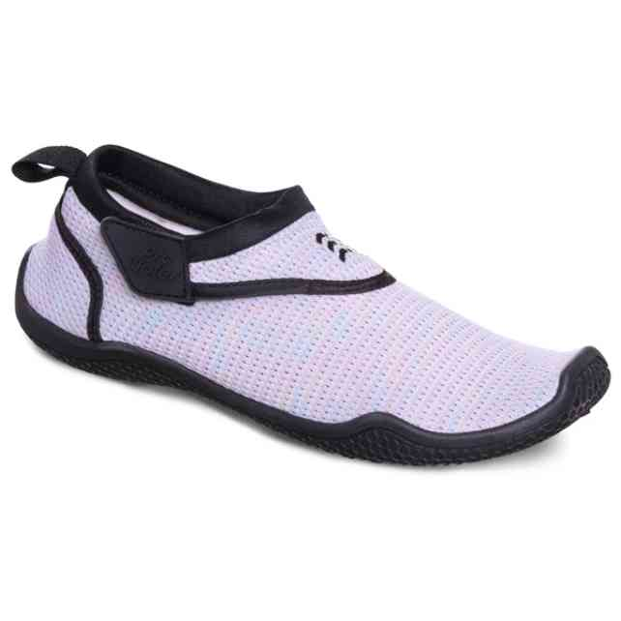 | PRO-26-48-110L | PROWATER | 1-2-3-4-3-2 | 180 | 2,288 Ft | 1,945 Ft | 5,490 Ft
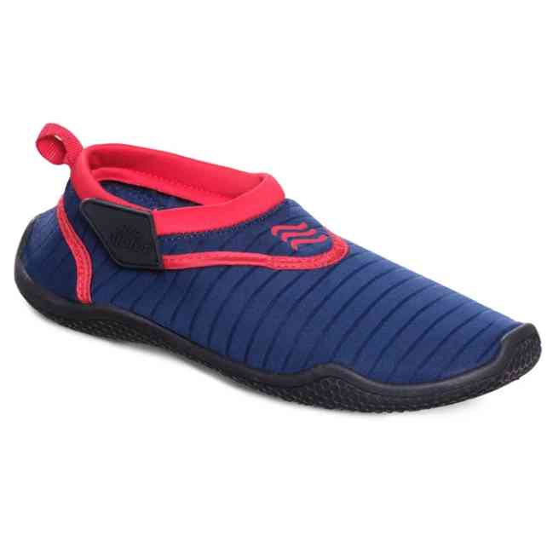 | PRO-26-48-113K | PROWATER | 1-2-2-2-2-2-2-2 | 375 | 2,079 Ft | 1,767 Ft | 4,990 Ft
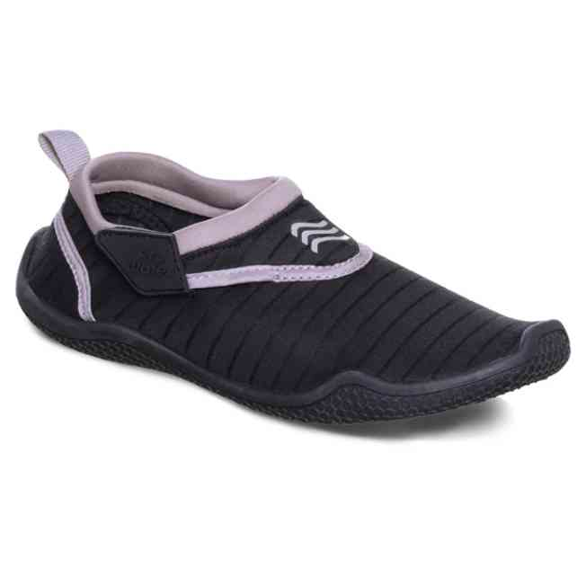 | PRO-26-48-116M | PROWATER | 1-2-3-4-3-2 | 345 | 2,288 Ft | 1,945 Ft | 5,490 Ft
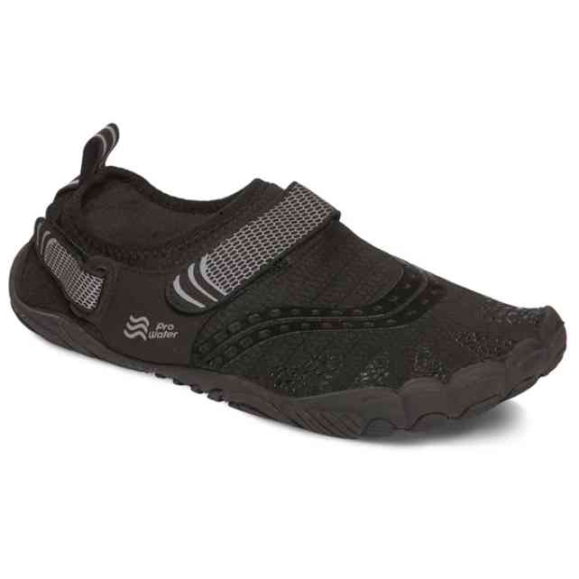 | PRO-26-48-118M | PROWATER | 1-2-3-4-3-2 | 720 | 3,329 Ft | 2,830 Ft | 7,990 Ft
 | PRO-26-48-125L | PROWATER | 1-2-3-4-3-2 | 180 | 1,871 Ft | 1,590 Ft | 4,490 Ft
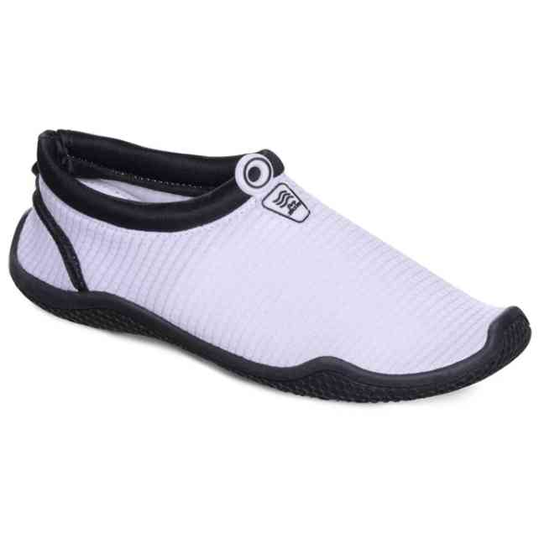 | PRO-26-48-126L | PROWATER | 1-2-3-4-3-2 | 240 | 1,871 Ft | 1,590 Ft | 4,490 Ft

